A03 ALI
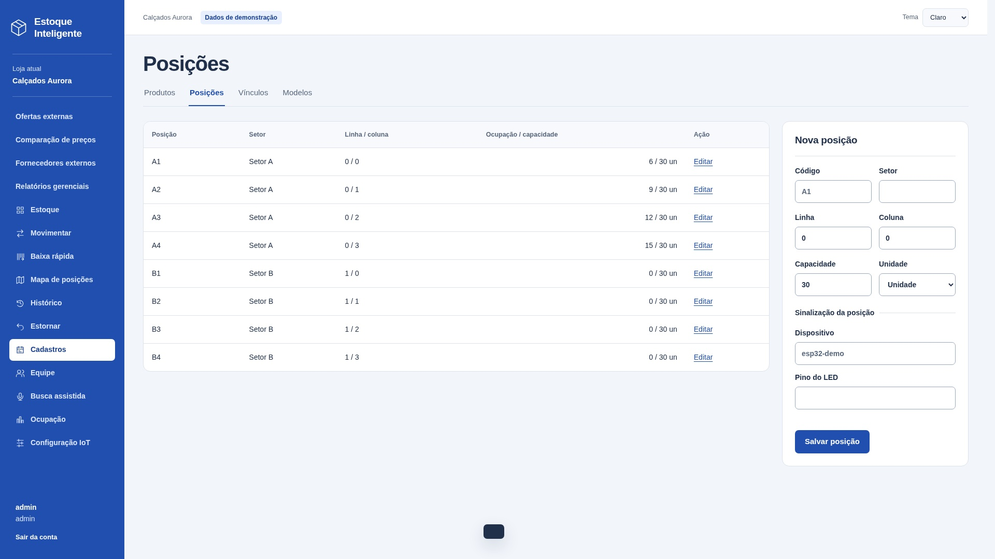
A03 — Posições
Sistema | Estoque Inteligente
Tipo | ALI - Arquivo Lógico Interno
Justificativa | Grupo mantido pelo Estoque Inteligente.
Requisito relacionado | Manter Posições
Caso de uso relacionado | Função implementada: /posicoes. Um grupo lógico reconhecido pelo usuário.

Registro lógico | Item de dado referenciado | Tipo | Quantidade de TD na linha
Posições | loja | String | 1
Posições | identificador | String | 1
Posições | código | String | 1
Posições | setor | String | 1
Posições | linha | String | 1
Posições | coluna | String | 1
Posições | capacidade | Decimal | 1
Posições | unidade | String | 1
Posições | dispositivo | String | 1
Posições | pino | String | 1
Posições | ativo | Boolean | 1
 |  |  | 0
 |  |  | 0
 |  |  | 0
 |  |  | 0
 |  |  | 0
 |  |  | 0

Contagem para PF | Registros lógicos (RL) | 1
Contagem para PF | Itens de dados (DER) | 11
Complexidade | Simples
Tamanho estimado (PF) | 7

Origem e complemento | 1 RL: Registro de posições. Campos separados por ponto e vírgula são distintos; D informa quantos TD há em cada linha.
Relação com a tela | Captura real de /posicoes no sistema local, loja Calçados Aurora. Dados de demonstração. Campos internos/contextuais não precisam aparecer como entradas editáveis.

A04 ALI
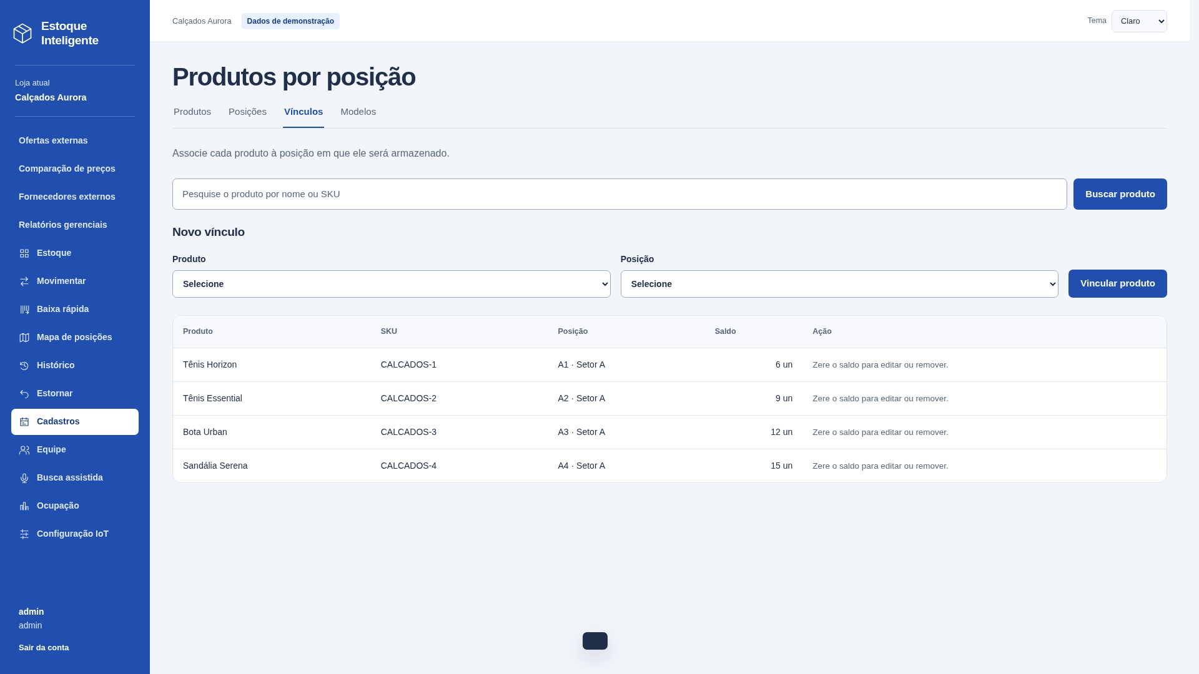
A04 — Estoque por posição / vínculos
Sistema | Estoque Inteligente
Tipo | ALI - Arquivo Lógico Interno
Justificativa | Grupo mantido pelo Estoque Inteligente.
Requisito relacionado | Manter Estoque por posição / vínculos
Caso de uso relacionado | Função implementada: /vinculos. Um grupo lógico reconhecido pelo usuário.

Registro lógico | Item de dado referenciado | Tipo | Quantidade de TD na linha
Estoque por posição / vínculos | loja | String | 1
Estoque por posição / vínculos | produto | String | 1
Estoque por posição / vínculos | posição | String | 1
Estoque por posição / vínculos | quantidade | Decimal | 1
 |  |  | 0

Contagem para PF | Registros lógicos (RL) | 1
Contagem para PF | Itens de dados (DER) | 4
Complexidade | Simples
Tamanho estimado (PF) | 7

Origem e complemento | 1 RL: Registro de estoque por posição / vínculos. Campos separados por ponto e vírgula são distintos; D informa quantos TD há em cada linha.
Relação com a tela | Captura real de /vinculos no sistema local, loja Calçados Aurora. Dados de demonstração. Campos internos/contextuais não precisam aparecer como entradas editáveis.

X01 AIE
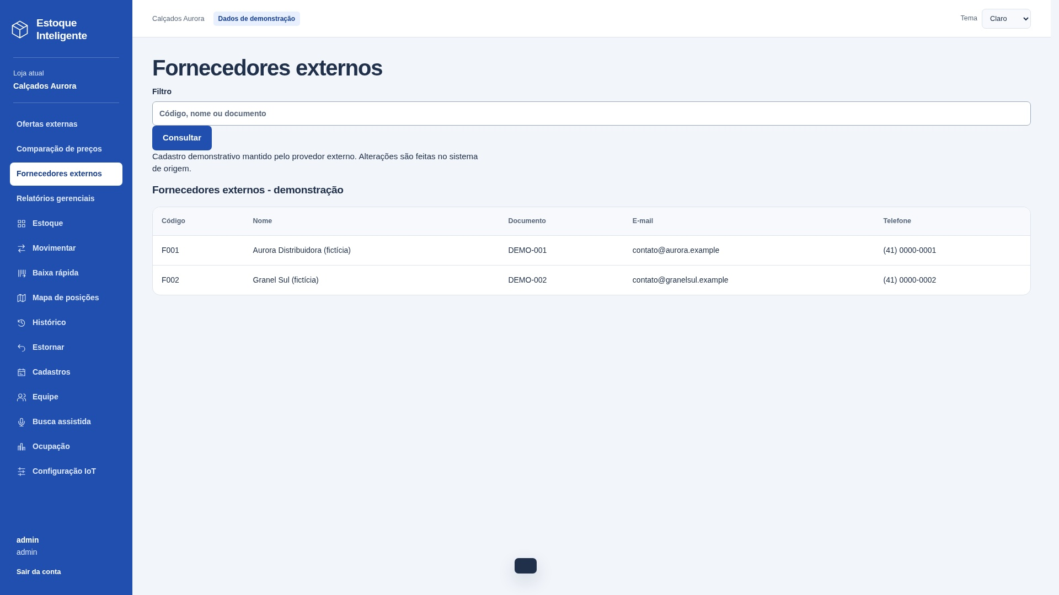
X01 — Fornecedores externos
Sistema | Estoque Inteligente
Tipo | AIE - Arquivo de Interface Externa
Justificativa | Dados mantidos pelo provedor externo; o Estoque Inteligente apenas consulta.
Requisito relacionado | Consultar Fornecedores externos
Caso de uso relacionado | Função implementada: /fornecedores. Um grupo lógico reconhecido pelo usuário.
Sistema externo | external/fornecedores — provedor independente, integração HTTP.

Registro lógico | Item de dado referenciado | Tipo | Quantidade de TD na linha
Fornecedores externos | código | String | 1
Fornecedores externos | nome | String | 1
Fornecedores externos | documento | String | 1
Fornecedores externos | e-mail | String | 1
Fornecedores externos | telefone | String | 1

Contagem para PF | Registros lógicos (RL) | 1
Contagem para PF | Itens de dados (DER) | 5
Complexidade | Simples
Tamanho estimado (PF) | 5

Origem e complemento | 1 RL: Registro de fornecedores externos. Campos separados por ponto e vírgula são distintos; D informa quantos TD há em cada linha.
Relação com a tela | Captura real de /fornecedores no sistema local, loja Calçados Aurora. Dados de demonstração. Campos internos/contextuais não precisam aparecer como entradas editáveis.

X02 AIE
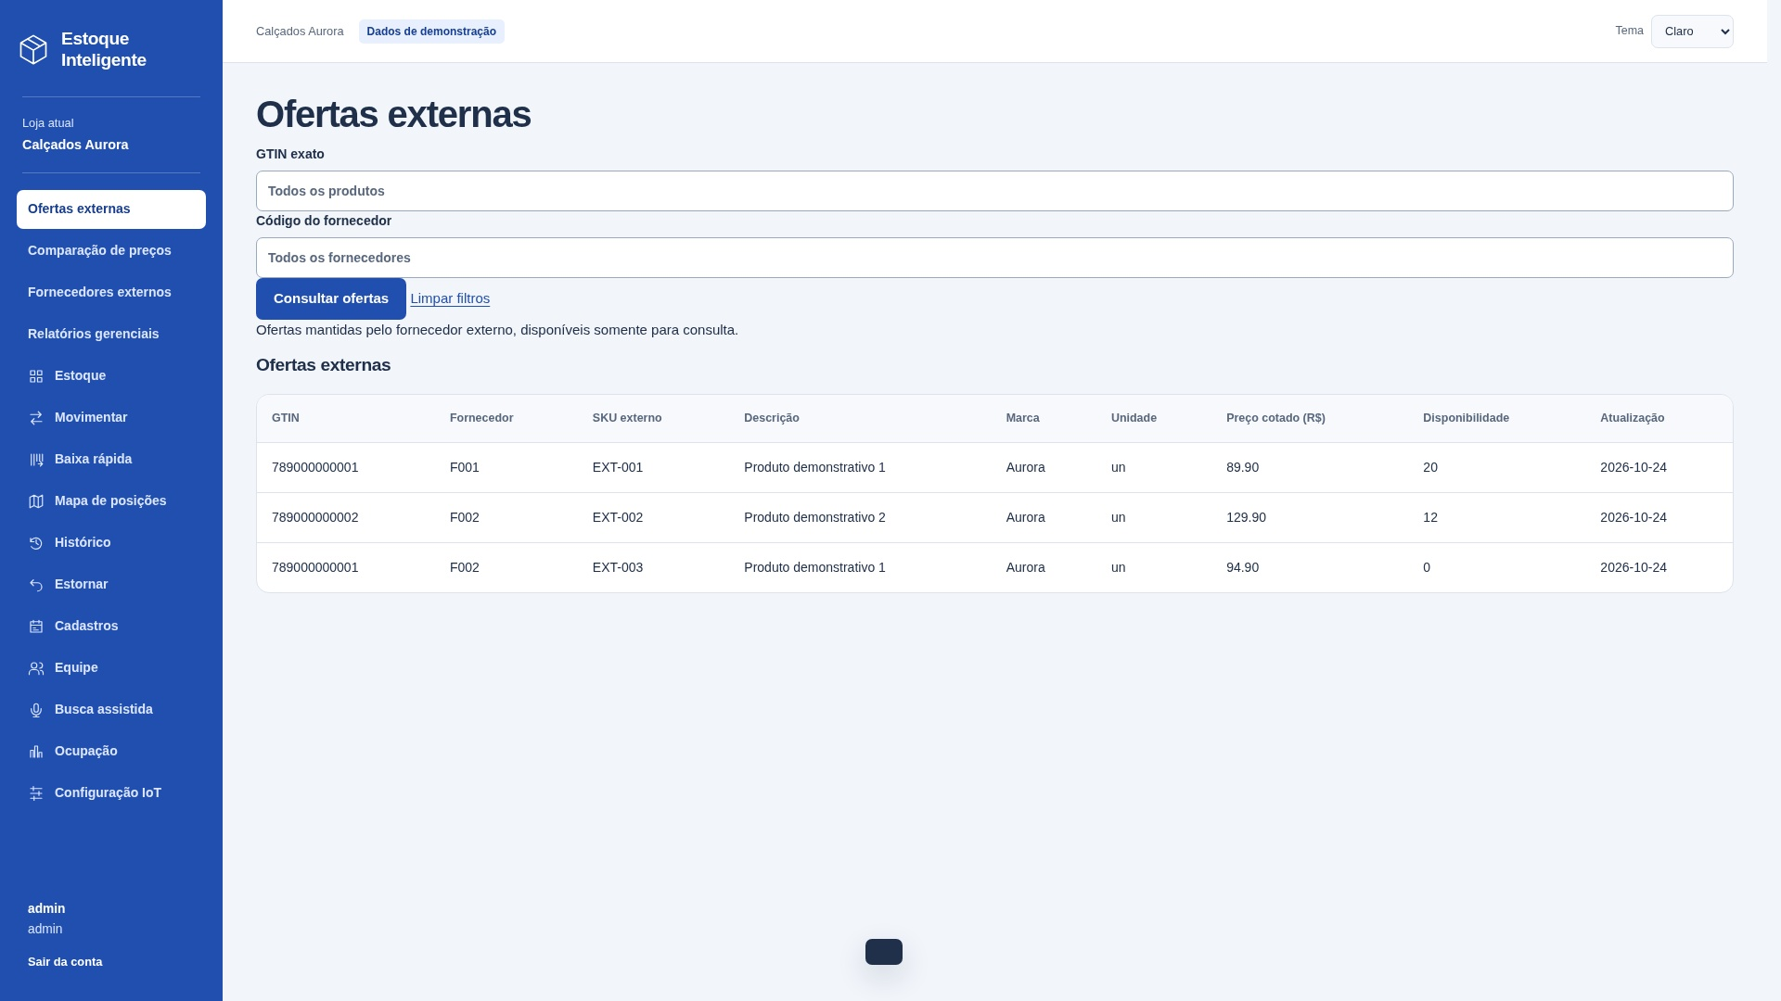
X02 — Ofertas externas
Sistema | Estoque Inteligente
Tipo | AIE - Arquivo de Interface Externa
Justificativa | Dados mantidos pelo provedor externo; o Estoque Inteligente apenas consulta.
Requisito relacionado | Consultar Ofertas externas
Caso de uso relacionado | Função implementada: /ofertas. Um grupo lógico reconhecido pelo usuário.
Sistema externo | external/ofertas — provedor independente, integração HTTP.

Registro lógico | Item de dado referenciado | Tipo | Quantidade de TD na linha
Ofertas externas | GTIN; código do fornecedor | String; String | 2
Ofertas externas | SKU externo; descrição | String; String | 2
Ofertas externas | marca; unidade | String; String | 2
Ofertas externas | preço cotado; disponibilidade | Decimal; String | 2
Ofertas externas | data de atualização | Date | 1

Contagem para PF | Registros lógicos (RL) | 1
Contagem para PF | Itens de dados (DER) | 9
Complexidade | Simples
Tamanho estimado (PF) | 5

Origem e complemento | 1 RL: Oferta comercial externa. Campos separados por ponto e vírgula são distintos; D informa quantos TD há em cada linha.
Relação com a tela | Captura real de /ofertas no sistema local, loja Calçados Aurora. Dados de demonstração. Campos internos/contextuais não precisam aparecer como entradas editáveis.

Entradas externas
EE07 — Incluir posição
Tipo e finalidade | EE: Incluir posição. Entrada: código, setor, linha, coluna, capacidade, unidade, dispositivo, pino.
Origem e complemento | A identificação desta EE considerou os dados recebidos para cadastrar a posição (código, setor, linha, coluna, capacidade, unidade e dados do dispositivo), a manutenção de A03 (Posições) e o registro correspondente em A09 (Auditoria). A classificação decorre da manutenção de dados internos. A imagem é uma captura real do formulário; nenhum cadastro foi enviado para obtê-la.
Arquivos e itens | A03: loja, código, setor, linha, coluna, capacidade, unidade, dispositivo, pino e ativo; identificação gerada no cadastro. A09: loja, responsável, ação posicao.salvar, detalhe com a identificação da posição e data gerada. Auditoria é manutenção interna, sem TD extras na interface.
Resultado e classificação | Mantém dados internos e retorna mensagem de resultado. Intenção principal de manutenção: classificada como EE.
Campos complementados | TD = campos distintos da interface + acionamento + mensagem de resultado. Dados internos não são TD adicionais. Linhas não utilizadas valem zero.
Arquivos referenciados | A03 Posições; A09 Auditoria consultável

Arquivo / origem | Dado que cruza a fronteira | Uso no processo | DER contado
Interface | código | Entrada | 1
Interface | setor | Entrada | 1
Interface | linha | Entrada | 1
Interface | coluna | Entrada | 1
Interface | capacidade | Entrada | 1
Interface | unidade | Entrada | 1
Interface | dispositivo | Entrada | 1
Interface | pino | Entrada | 1
Interface | mensagem de resultado | Saída | 1
Interface | acionamento | Controle | 1
 |  |  | 0
 |  |  | 0
 |  |  | 0
 |  |  | 0
 |  |  | 0
 |  |  | 0
 |  |  | 0
 |  |  | 0
 |  |  | 0
 |  |  | 0

Arquivos referenciados | Nome do grupo lógico | Uso
A03 | Posições | Lido / mantido conforme descrição
A09 | Auditoria consultável | Lido / mantido conforme descrição

Contagem para PF | Arquivos referenciados | 2
Contagem para PF | Itens de dados (DER) | 10
Complexidade | Moderado
Tamanho estimado (PF) | 4

EE10 — Incluir vínculo
Tipo e finalidade | EE: Incluir vínculo. Entrada: produto, posição.
Origem e complemento | A identificação desta EE considerou produto e posição como dados recebidos e A02 (Produtos), A03 (Posições), A04 (Vínculos) e A09 (Auditoria) como arquivos referenciados. O vínculo é criado com quantidade zero; o estoque é atualizado pelas movimentações. A imagem é uma captura real do formulário; nenhum cadastro foi enviado para obtê-la.
Arquivos e itens | A02: identificação do produto, unidade e ativo. A03: identificação da posição, unidade e ativo. A04: loja, produto, posição e quantidade inicial zero. A09: loja, responsável, ação vinculo.criar, detalhe produto:posição e data gerada. O usuário informa somente produto/posição; quantidade não é entrada desta EE.
Resultado e classificação | Mantém dados internos e retorna mensagem de resultado. Intenção principal de manutenção: classificada como EE.
Campos complementados | TD = campos distintos da interface + acionamento + mensagem de resultado. Dados internos não são TD adicionais. Linhas não utilizadas valem zero.
Arquivos referenciados | A02 Produtos; A03 Posições; A04 Estoque por posição / vínculos; A09 Auditoria consultável

Arquivo / origem | Dado que cruza a fronteira | Uso no processo | DER contado
Interface | produto | Entrada | 1
Interface | posição | Entrada | 1
Interface | mensagem de resultado | Saída | 1
Interface | acionamento | Controle | 1
 |  |  | 0
 |  |  | 0
 |  |  | 0
 |  |  | 0
 |  |  | 0
 |  |  | 0
 |  |  | 0
 |  |  | 0
 |  |  | 0
 |  |  | 0
 |  |  | 0
 |  |  | 0
 |  |  | 0
 |  |  | 0
 |  |  | 0
 |  |  | 0
 |  |  | 0

Arquivos referenciados | Nome do grupo lógico | Uso
A02; A03 | Produtos; Posições | Lido / mantido conforme descrição
A04 | Estoque por posição / vínculos | Lido / mantido conforme descrição
A09 | Auditoria consultável | Lido / mantido conforme descrição

Contagem para PF | Arquivos referenciados | 4
Contagem para PF | Itens de dados (DER) | 4
Complexidade | Moderado
Tamanho estimado (PF) | 4

EE07 — detalhe da tela (continuação)
Tela real / contexto | Detalhe do formulário real e dos registros existentes. Não representa confirmação de um novo cadastro.
Contribuição pessoal | A análise identificou os dados de entrada da posição (código, setor, linha, coluna, capacidade, unidade e dados do dispositivo), o ALI A03 (Posições) mantido e o registro no ALI A09 (Auditoria consultável).
Arquivos e itens | A03: loja, código, setor, linha, coluna, capacidade, unidade, dispositivo, pino e ativo; identificação gerada no cadastro. A09: loja, responsável, ação posicao.salvar, detalhe com a identificação da posição e data gerada. Auditoria é manutenção interna, sem TD extras na interface.
Contagem | Detalhamento da EE já contada acima; 0 PF adicionais.
Referências | A03 Posições; A09 Auditoria consultável

Arquivo / origem | Dado que cruza a fronteira | Uso no processo | DER contado
Interface | mensagem de resultado | Já contada acima | 0
 |  |  | 0
 |  |  | 0
 |  |  | 0

Arquivos referenciados | Nome do grupo lógico | Uso
A03 | Posições | Lido / mantido conforme descrição
A09 | Auditoria consultável | Lido / mantido conforme descrição

Contagem para PF | Arquivos referenciados | 2
Contagem para PF | Itens de dados (DER)
Complexidade | Já contabilizada
PF adicionais


EE10 — detalhe da tela (continuação)
Tela real / contexto | Detalhe do formulário real e dos registros existentes. Não representa confirmação de um novo cadastro.
Contribuição pessoal | A análise identificou produto e posição como dados de entrada, e os ALIs A02 (Produtos), A03 (Posições), A04 (Vínculos) e A09 (Auditoria) como referências. O vínculo é criado com quantidade zero; o estoque é atualizado pelas movimentações.
Arquivos e itens | A02: identificação do produto, unidade e ativo. A03: identificação da posição, unidade e ativo. A04: loja, produto, posição e quantidade inicial zero. A09: loja, responsável, ação vinculo.criar, detalhe produto:posição e data gerada. O usuário informa somente produto/posição; quantidade não é entrada desta EE.
Contagem | Detalhamento da EE já contada acima; 0 PF adicionais.
Referências | A02 Produtos; A03 Posições; A04 Estoque por posição / vínculos; A09 Auditoria consultável

Arquivo / origem | Dado que cruza a fronteira | Uso no processo | DER contado
Interface | mensagem de resultado | Já contada acima | 0
 |  |  | 0
 |  |  | 0
 |  |  | 0
 |  |  | 0
 |  |  | 0
 |  |  | 0

Arquivos referenciados | Nome do grupo lógico | Uso
A02 | Produtos | Lido / mantido conforme descrição
A03 | Posições | Lido / mantido conforme descrição
A04 | Estoque por posição / vínculos | Lido / mantido conforme descrição
A09 | Auditoria consultável | Lido / mantido conforme descrição

Contagem para PF | Arquivos referenciados | 4
Contagem para PF | Itens de dados (DER)
Complexidade | Já contabilizada
PF adicionais

SE07 SE
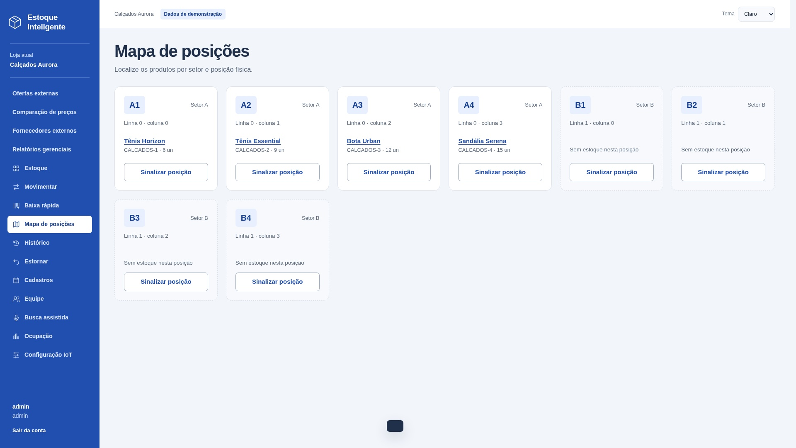
SE07 — Mapa operacional de posições
Tipo e finalidade | SE — Mapa operacional de posições.
Origem e complemento | Captura real da saída na aplicação local, com dados de demonstração. Campos separados por ponto e vírgula são distintos; D registra a quantidade por linha. Outros canais do mesmo processo não duplicam a contagem.
ALIs e itens referenciados | A01: nome do modelo; A02: SKU e unidade; A03: código, setor, linha, coluna, capacidade e unidade; A04: produto, posição e quantidade. Loja delimita os registros. Ocupado = soma; excesso = ocupado > capacidade.
Dados derivados e exemplo | Soma as quantidades dos vínculos por posição e compara com a capacidade para apresentar alerta de excesso. Mapa e lista de ocupação são canais do mesmo processo.
Interpretação e classificação | SE: produz dados derivados, não apenas dados recuperados. Entrada: acionamento.
Arquivos referenciados | A01 Modelos de produto; A02 Produtos; A03 Posições; A04 Estoque por posição / vínculos

Arquivo / origem | Dado que cruza a fronteira | Uso no processo | DER contado
Interface | posição; setor | Saída | 2
Interface | linha | Saída | 1
Interface | coluna | Saída | 1
Interface | capacidade | Saída | 1
Interface | unidade | Saída | 1
Interface | ocupado | Saída | 1
Interface | nome do produto | Saída | 1
Interface | SKU | Saída | 1
Interface | quantidade do vínculo | Saída | 1
Interface | alerta de excesso | Saída | 1
Interface | acionamento | Controle | 1
Interface | mensagem de resultado | Controle | 1

Arquivos referenciados | Nome do grupo lógico | Uso
A01 | Modelos de produto | Lido / mantido conforme descrição
A02 | Produtos | Lido / mantido conforme descrição
A03 | Posições | Lido / mantido conforme descrição
A04 | Estoque por posição / vínculos | Lido / mantido conforme descrição

Contagem para PF | Arquivos referenciados | 4
Contagem para PF | Itens de dados (DER) | 13
Complexidade | Complexo
Tamanho estimado (PF) | 7

SE04 SE
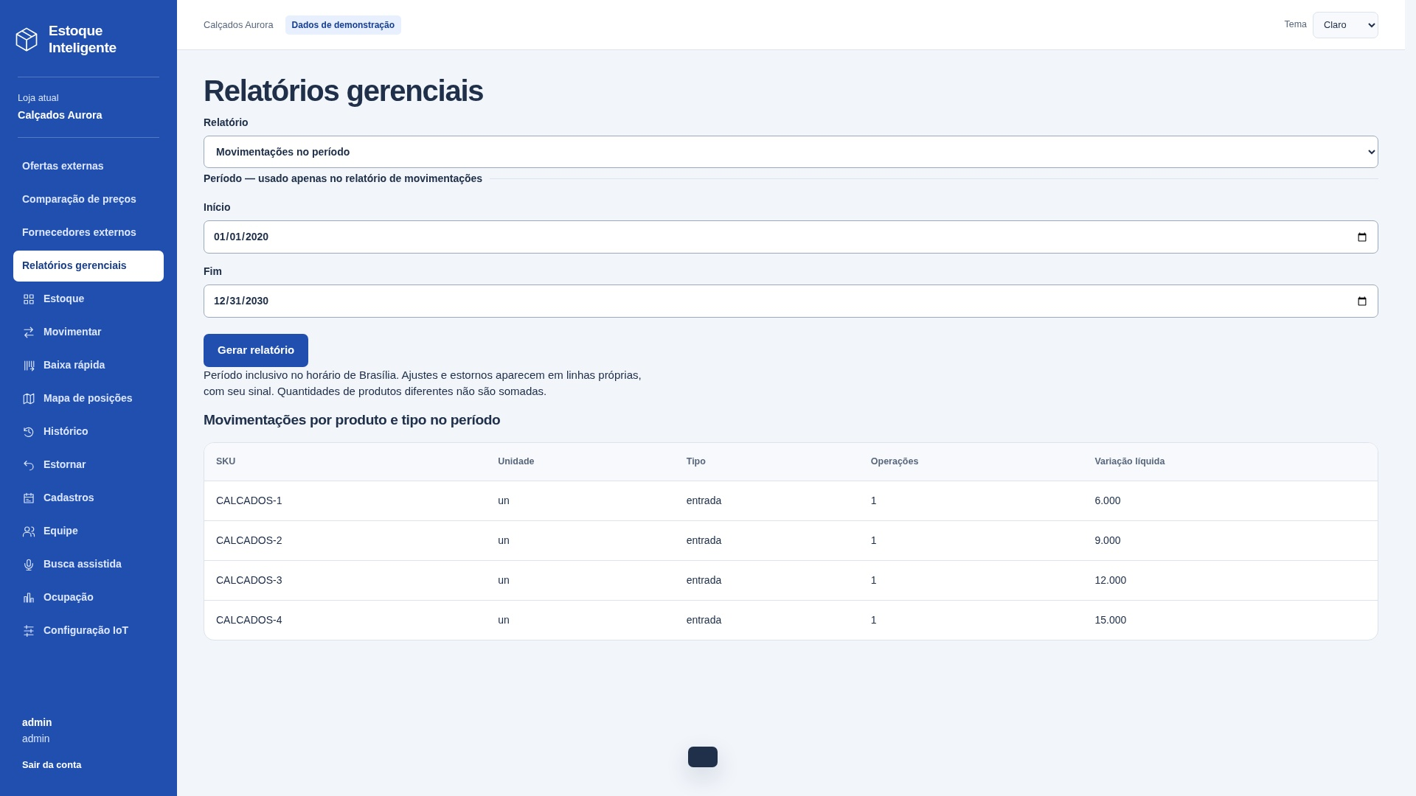
SE04 — Fluxo de movimentações
Tipo e finalidade | SE — Fluxo de movimentações.
Origem e complemento | Captura real da saída na aplicação local, com dados de demonstração. Campos separados por ponto e vírgula são distintos; D registra a quantidade por linha. Outros canais do mesmo processo não duplicam a contagem.
ALIs e itens referenciados | A02: SKU e unidade; A05: produto, tipo, data e variação. Loja delimita os registros. COUNT e SUM por produto/tipo no período inclusivo de Brasília; estornos têm categoria e sinal próprios.
Dados derivados e exemplo | COUNT(*) e SUM(delta) por produto/tipo. Período inclusivo em America/Sao_Paulo; estornos em categoria própria.
Vazios e classificação | SE: produz dados derivados, não apenas dados recuperados. Entrada: início, fim.
Arquivos referenciados | A02 Produtos; A05 Movimentações

Arquivo / origem | Dado que cruza a fronteira | Uso no processo | DER contado
Interface | início; fim | Entrada | 2
Interface | SKU | Saída | 1
Interface | unidade | Saída | 1
Interface | tipo | Saída | 1
Interface | número de operações | Saída | 1
Interface | variação líquida | Saída | 1
Interface | acionamento | Controle | 1
Interface | mensagem de resultado | Controle | 1

Arquivos referenciados | Nome do grupo lógico | Uso
A02 | Produtos | Lido / mantido conforme descrição
A05 | Movimentações | Lido / mantido conforme descrição

Contagem para PF | Arquivos referenciados | 2
Contagem para PF | Itens de dados (DER) | 9
Complexidade | Moderado
Tamanho estimado (PF) | 5

CE04 Consulta
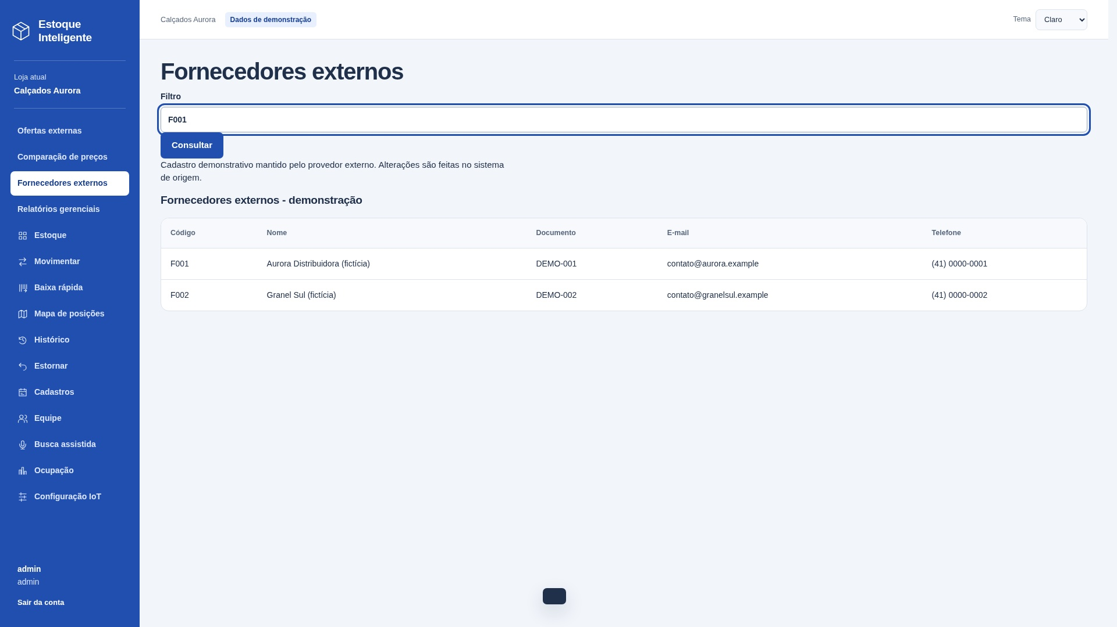
CE04 — Consultar fornecedores externos
Tipo e finalidade | CE — Consultar fornecedores externos.
Origem e complemento | Capturas reais: filtros preenchidos antes de consultar e resultado após enviar a consulta. Na imagem de entrada, a tabela ainda corresponde à consulta anterior. Mesmo processo, sem derivação ou manutenção. Dados de demonstração.
Entrada e critérios | Entrada: filtro código, nome ou documento. Filtros opcionais. Entrada e resultado pertencem à mesma consulta.
Arquivos e resultado | X01 Fornecedores externos. Saída: código, nome, documento, e-mail, telefone.
Classificação e vazios | CE sem cálculo nem manutenção. Entrada: 3 TD; saída sem repetição: 5 TD. Classificar separadamente e usar a maior complexidade: simples, 3 PF. Vazio: mensagem de resultado.
Arquivos referenciados | X01 Fornecedores externos

Arquivo / origem | Dado que cruza a fronteira | Uso no processo | DER contado
Interface | filtro código, nome ou documento | Entrada | 1
Interface | código | Saída | 1
Interface | nome | Saída | 1
Interface | documento | Saída | 1
Interface | e-mail | Saída | 1
Interface | telefone | Saída | 1
Interface | acionamento | Controle | 1
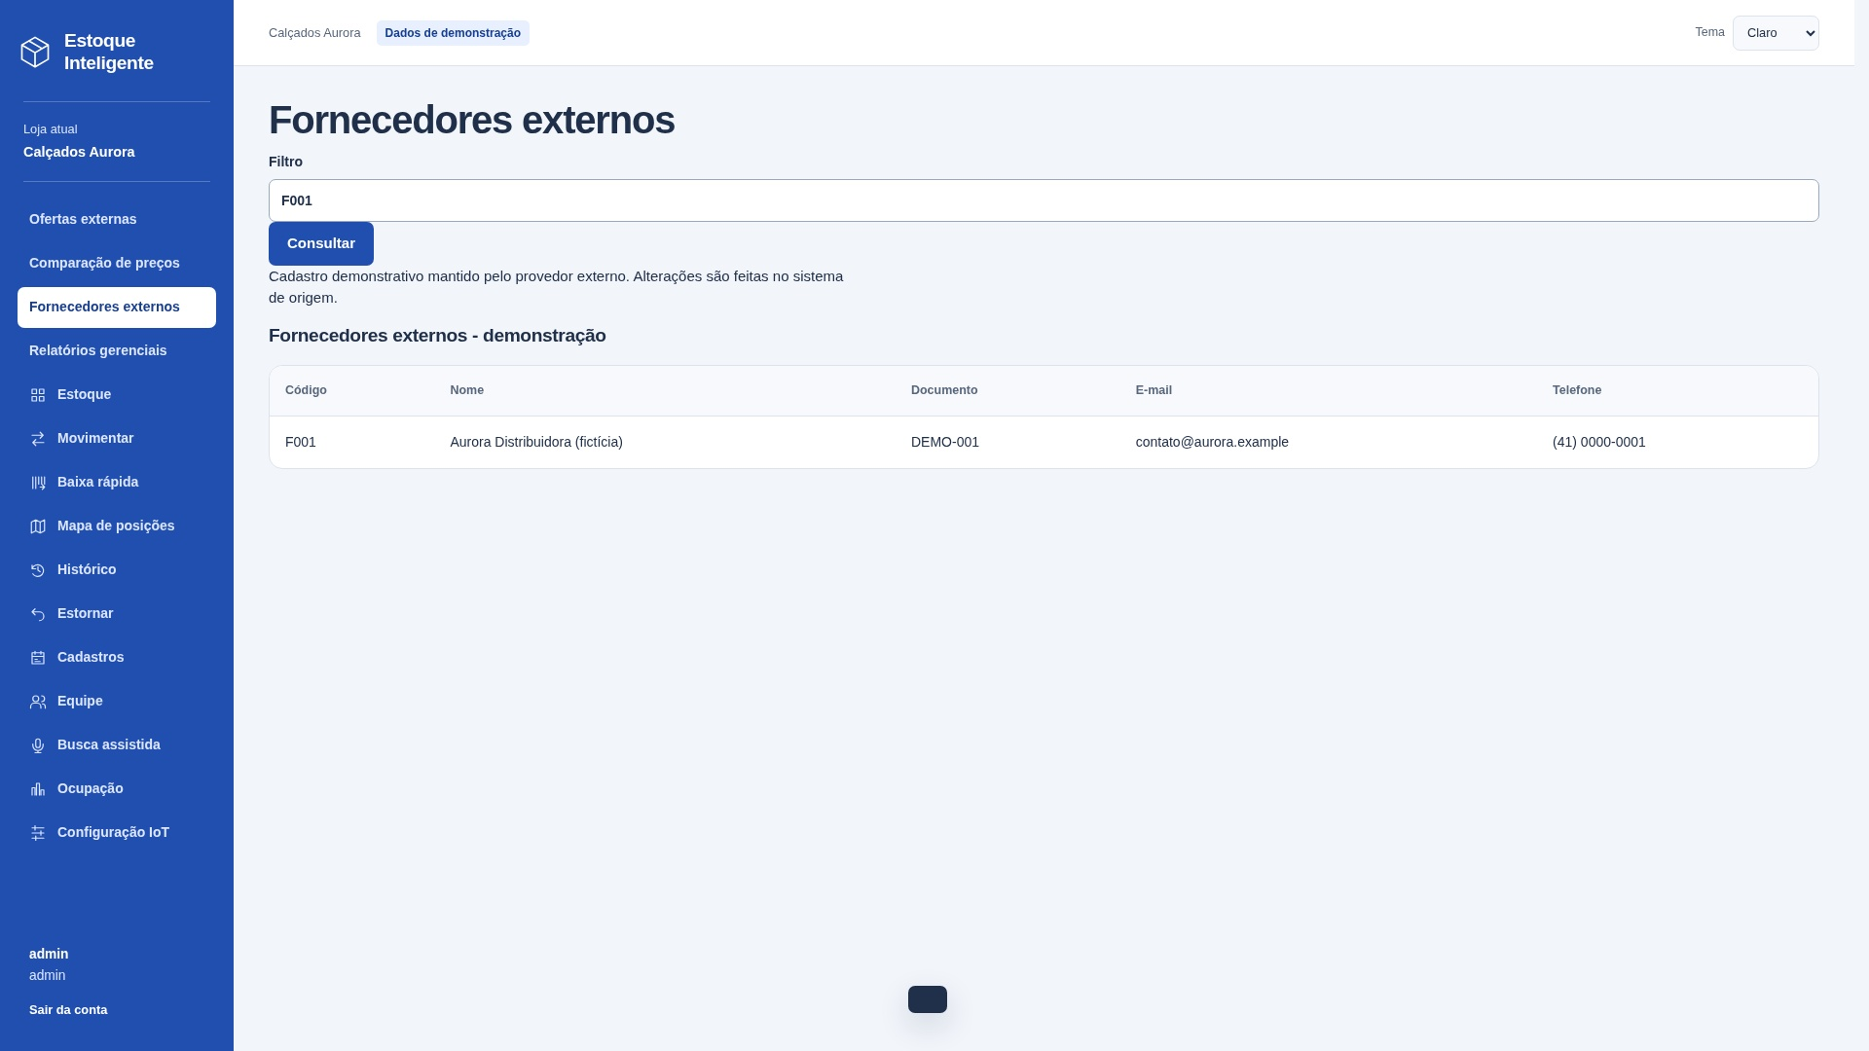
Interface | mensagem de resultado | Controle | 1
 |  |  | 0

Arquivos referenciados | Nome do grupo lógico | Uso
X01 | Fornecedores externos | Lido / mantido conforme descrição

Contagem para PF | Arquivos referenciados | 1
Contagem para PF | Itens de dados (DER) | 8
Complexidade | Simples
Tamanho estimado (PF) | 3

CE12 Consulta
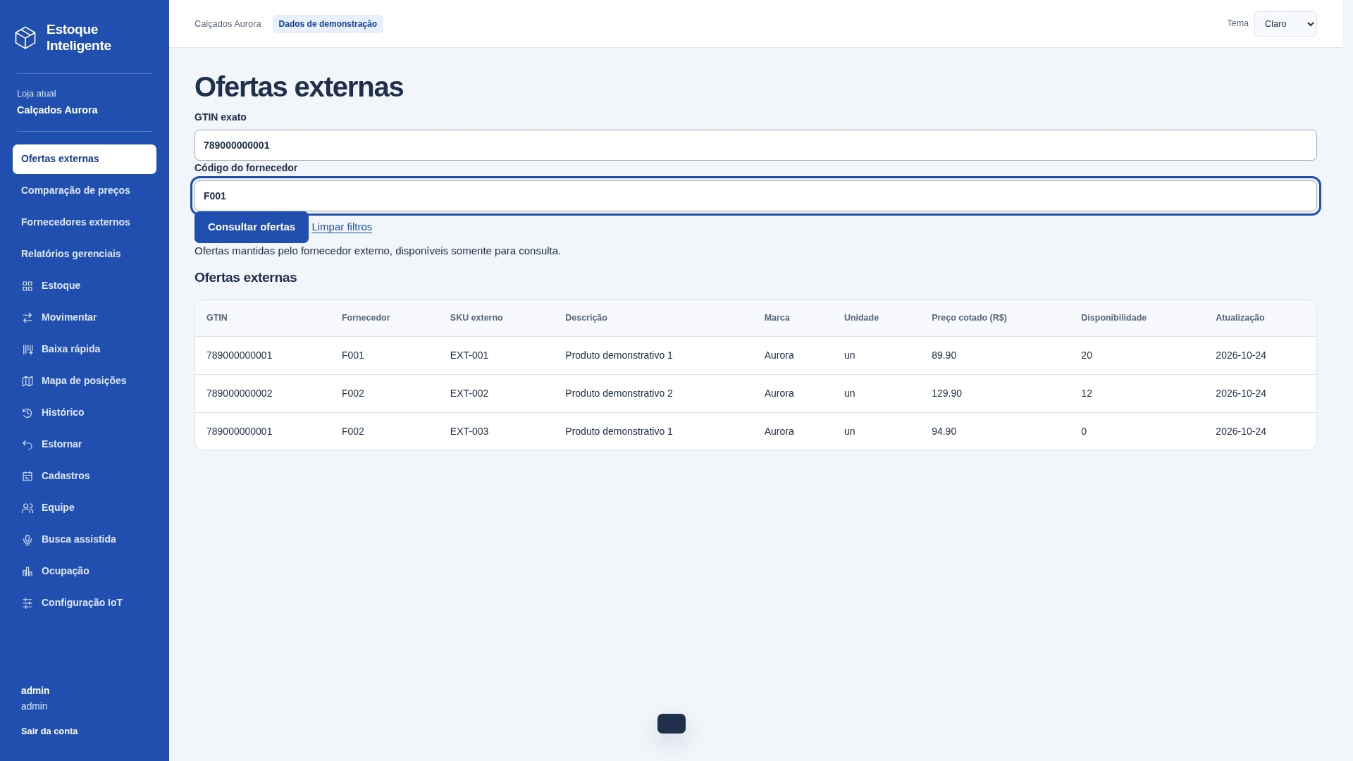
CE12 — Consultar ofertas externas
Tipo e finalidade | CE — Consultar ofertas externas.
Origem e complemento | Capturas reais: filtros preenchidos antes de consultar e resultado após enviar a consulta. Na imagem de entrada, a tabela ainda corresponde à consulta anterior. Mesmo processo, sem derivação ou manutenção. Dados de demonstração.
Entrada e critérios | Entrada: GTIN, código do fornecedor. Filtros opcionais. Entrada e resultado pertencem à mesma consulta.
Arquivos e resultado | X02 Ofertas externas. Saída: GTIN, código do fornecedor, SKU externo, descrição, marca, unidade, preço cotado, disponibilidade, data de atualização.
Classificação e vazios | CE sem cálculo nem manutenção. Entrada: 4 TD; saída sem repetição: 7 TD. Classificar separadamente e usar a maior complexidade: simples, 3 PF. Vazio: mensagem de resultado.
Arquivos referenciados | X02 Ofertas externas

Arquivo / origem | Dado que cruza a fronteira | Uso no processo | DER contado
Interface | GTIN; código do fornecedor | Entrada e saída | 2
Interface | SKU externo; descrição | Saída | 2
Interface | marca; unidade | Saída | 2
Interface | preço cotado; disponibilidade | Saída | 2
Interface | data de atualização | Saída | 1
Interface | acionamento | Controle | 1
Interface | mensagem de resultado | Controle | 1

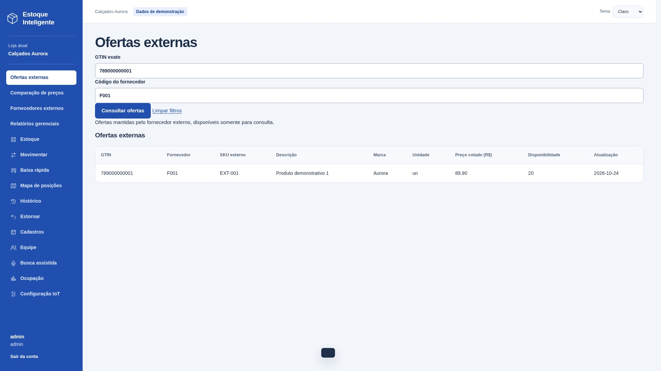
Arquivos referenciados | Nome do grupo lógico | Uso
X02 | Ofertas externas | Lido / mantido conforme descrição

Contagem para PF | Arquivos referenciados | 1
Contagem para PF | Itens de dados (DER) | 11
Complexidade | Simples
Tamanho estimado (PF) | 3

